P10図5・表5合計特殊出生率
合計特殊出生率の年次推移
 |  |  |  |  |  |  |  |  |  |  |  | 図５

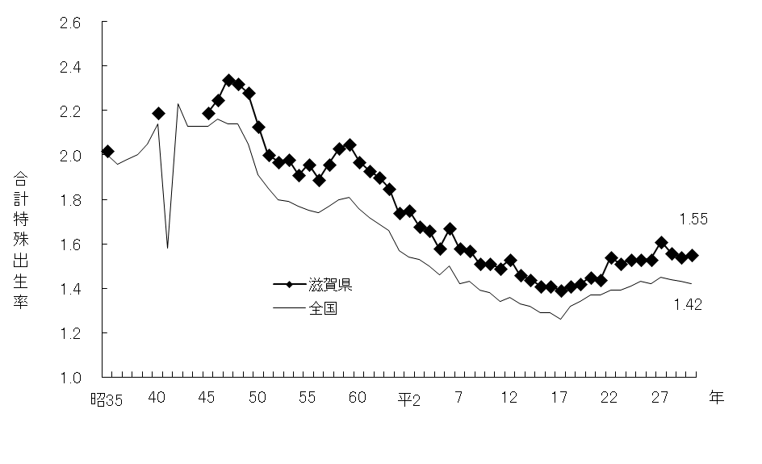

 |  |  |  |  |  |  |  |  |  |  |  | 表５

 | 年 |  | 滋賀県 | 全国 | 年 |  | 滋賀県 | 全国 | 年 |  | 滋賀県 | 全国
 | 昭和35 | (1960) | 2.02 | 2.00 | 55 | (1980) | 1.96 | 1.75 | 平成12 | (2000) | 1.53 | 1.36
 | 36 | (1961) |  | 1.96 | 56 | (1981) | 1.89 | 1.74 | 13 | (2001) | 1.46 | 1.33
 | 37 | (1962) |  | 1.98 | 57 | (1982) | 1.96 | 1.77 | 14 | (2002) | 1.44 | 1.32
 | 38 | (1963) |  | 2.00 | 58 | (1983) | 2.03 | 1.80 | 15 | (2003) | 1.41 | 1.29
 | 39 | (1964) |  | 2.05 | 59 | (1984) | 2.05 | 1.81 | 16 | (2004) | 1.41 | 1.29
 | 40 | (1965) | 2.19 | 2.14 | 60 | (1985) | 1.97 | 1.76 | 17 | (2005) | 1.39 | 1.26
 | 41 | (1966) |  | 1.58 | 61 | (1986) | 1.93 | 1.72 | 18 | (2006) | 1.41 | 1.32
 | 42 | (1967) |  | 2.23 | 62 | (1987) | 1.90 | 1.69 | 19 | (2007) | 1.42 | 1.34
 | 43 | (1968) |  | 2.13 | 63 | (1988) | 1.85 | 1.66 | 20 | (2008) | 1.45 | 1.37
 | 44 | (1969) |  | 2.13 | 平成元 | (1989) | 1.74 | 1.57 | 21 | (2009) | 1.44 | 1.37
 | 45 | (1970) | 2.19 | 2.13 | 2 | (1990) | 1.75 | 1.54 | 22 | (2010) | 1.54 | 1.39
 | 46 | (1971) | 2.25 | 2.16 | 3 | (1991) | 1.68 | 1.53 | 23 | (2011) | 1.51 | 1.39
 | 47 | (1972) | 2.34 | 2.14 | 4 | (1992) | 1.66 | 1.50 | 24 | (2012) | 1.53 | 1.41
 | 48 | (1973) | 2.32 | 2.14 | 5 | (1993) | 1.58 | 1.46 | 25 | (2013) | 1.53 | 1.43
 | 49 | (1974) | 2.28 | 2.05 | 6 | (1994) | 1.67 | 1.50 | 26 | (2014) | 1.53 | 1.42
 | 50 | (1975) | 2.13 | 1.91 | 7 | (1995) | 1.58 | 1.42 | 27 | (2015) | 1.61 | 1.45
 | 51 | (1976) | 2.00 | 1.85 | 8 | (1996) | 1.57 | 1.43 | 28 | (2016) | 1.56 | 1.44
 | 52 | (1977) | 1.97 | 1.80 | 9 | (1997) | 1.51 | 1.39 | 29 | (2017) | 1.54 | 1.43
 | 53 | (1978) | 1.98 | 1.79 | 10 | (1998) | 1.51 | 1.38 | 30 | (2018) | 1.55 | 1.42
 | 54 | (1979) | 1.91 | 1.77 | 11 | (1999) | 1.49 | 1.34

 |  |  |  |  |  |  |  |  |  | 厚生労働省「人口動態統計」

